Sheet1
회의록

 |  |  |  |  | 1조 | Alpaka
작성일 | 2022-07-15
일시 | 2022-07-15 |  | 장소 | 회의실
작성자 | 함형우 | 참석자 | 장윤수, 함형우, 전희창, 최세휘, 최지석,배경빈
안건 | 프로젝트 진행 - 화면설계/DB설계
회의내용 | 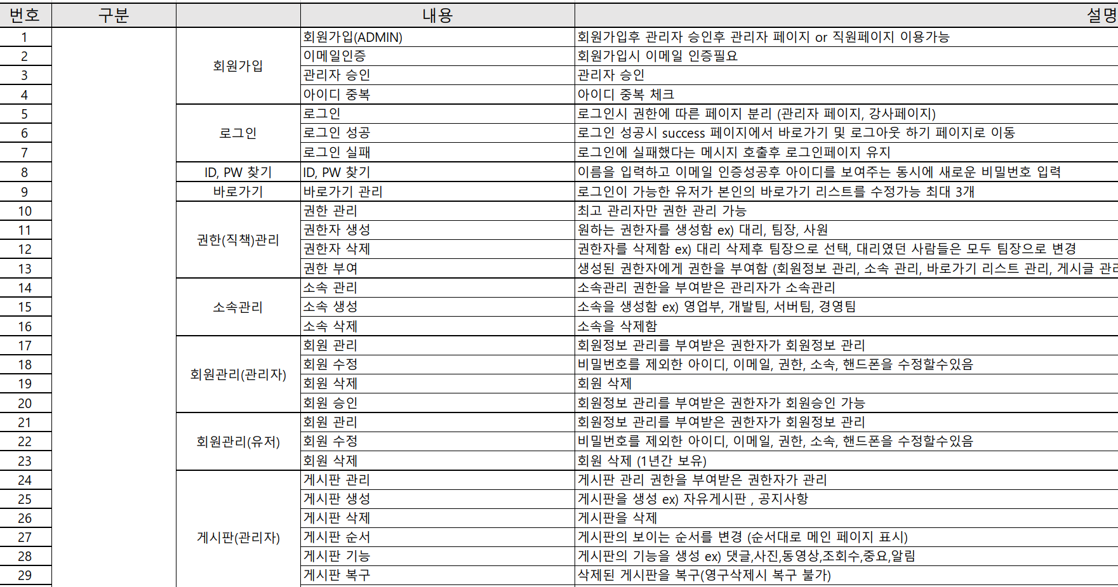 :: 요구사항 분석표를 기반하여 DB설계하여 문서화 - DB설계 핸드프린팅 확인 :: 화면설계 진행 - 완성한 유저단 화면 설계 의견 통합 후 수정 - 관리자단 화면 설계 진행정도 파악

결정사항 | :: 요건정의서를 기반으로 한 데이터베이스 요구사항을 분석한 결과물을 토대로 개념적 설계 진행 후 확인하기 :: 완성한 유저단 화면 설계 내용 일부 수정

